상품제안서
파스텔라 PS12 버클형 10K 3단 자동 거꾸로 양우산(UPF50+) | 상품코드: F32762

 |  |  |  |  |  |  | 02-412-0044 | www.easy1.co.kr
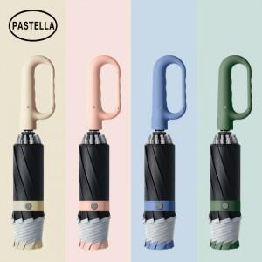

【상세/제작정보】

【인쇄/포장옵션】 | 실크, 풀칼라 / OPP+종이케이스

【공급단가】 | 수량 | 100~ | 300~ | 500~ | 1,000~ | 3,000~
*VAT별도 | 단가 | 12,000원 | 11,800원 | 11,500원 | 11,290원 | 11,000원

【상품 URL】 | https://easy1.co.kr:443/src/goods_detail.php?gdno=32762

